DFS preorder rekurzija
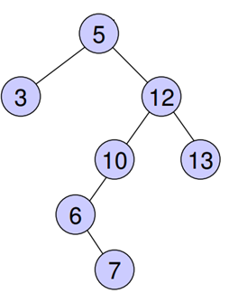
pozivi funkcija na steku |  |  | Trenutno se izvršava | lista
naziv funkcije | parametar | code line |  | 5 | 5
rekurzija_PreOrder |  |  |  | 3 | 3
rekurzija_PreOrder |  |  |  | 12 | 12
rekurzija_PreOrder |  |  |  | 10 | 10
rekurzija_PreOrder |  |  |  | 6 | 6
rekurzija_PreOrder |  |  |  | 7 | 7
rekurzija_PreOrder |  |  |  | 13 | 13
rekurzija_PreOrder
rekurzija_PreOrder
rekurzija_PreOrder
rekurzija_PreOrder
rekurzija_PreOrder
rekurzija_PreOrder
rekurzija_PreOrder
rekurzija_PreOrder
rekurzija_PreOrder

rekurzija_PreOrder | 13 | 5
rekurzija_PreOrder | 12 | 5
rekurzija_PreOrder | 3 | 4
rekurzija_PreOrder | 5 | 2
PreOredr_R | stablo

DFS preorder iterativno
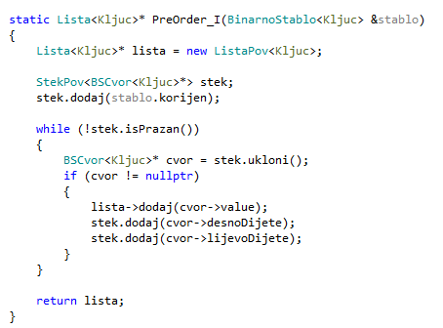
sadržaj steka | Trenutno se izvršava | lista
 |  | 5
rekurzija_PreOrder |  | 3
rekurzija_PreOrder |  | 12
rekurzija_PreOrder |  | 10
rekurzija_PreOrder |  | 6
rekurzija_PreOrder |  | 7
rekurzija_PreOrder |  | 13
rekurzija_PreOrder
rekurzija_PreOrder
rekurzija_PreOrder
rekurzija_PreOrder
rekurzija_PreOrder
rekurzija_PreOrder
rekurzija_PreOrder
rekurzija_PreOrder
rekurzija_PreOrder
rekurzija_PreOrder

DFS postorder iterativno
dodaj
ukloni
dodaj
ukloni

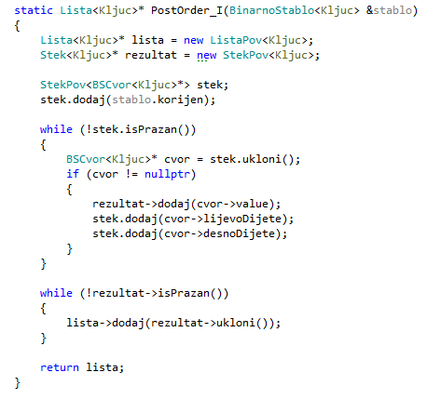
sadržaj steka 1 | Trenutno se izvršava | rezultat | lista->print()
 |  |  | 3
 |  |  | 7
 |  |  | 6
 |  |  | 10
 |  |  | 13
 |  |  | 12
 |  |  | 5

DFS inorder iterativno
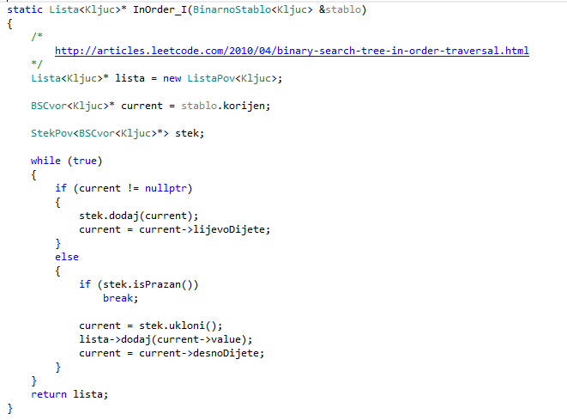
sadržaj steka | Trenutno se izvršava | lista
 |  | 3
rekurzija_PreOrder |  | 5
rekurzija_PreOrder |  | 6
rekurzija_PreOrder |  | 7
rekurzija_PreOrder |  | 10
rekurzija_PreOrder |  | 12
rekurzija_PreOrder |  | 13
rekurzija_PreOrder
rekurzija_PreOrder
rekurzija_PreOrder
rekurzija_PreOrder
rekurzija_PreOrder
rekurzija_PreOrder
rekurzija_PreOrder
rekurzija_PreOrder
rekurzija_PreOrder
rekurzija_PreOrder

BFS nivo po nivo iterativno
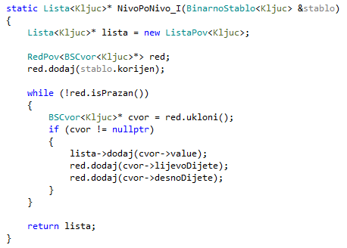
 | Trenutno se izvršava | lista
 |  | 5 | 5
 |  | 3 | 3
 |  | 12 | 12
 |  | 10 | 10
 |  | 13 | 13
 |  | 6 | 6
 |  | 7 | 7

dodaj
ukloni
Sadržaj reda

DFS rekurz (graf)
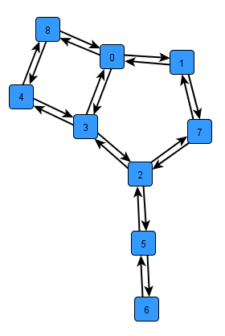
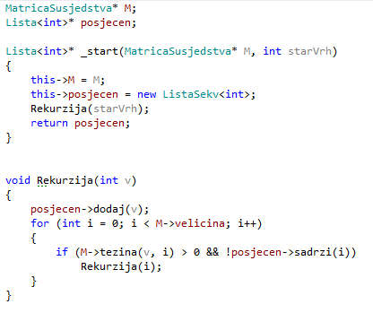
pozivi funkcija na steku |  |  | lista posjecen |  | MatricaSusjedstva M
naziv funkcije | parametar | code line | 0 | 0 |  | 0 | 1 | 2 | 3 | 4 | 5 | 6 | 7 | 8
 |  |  | 1 | 1 | 0 |  | 1 |  | 1 |  |  |  |  | 1
 |  |  | 7 | 7 | 1 | 1 |  |  |  |  |  |  | 1
 |  |  | 2 | 2 | 2 |  |  |  | 1 |  | 1 |  | 1
 |  |  | 3 | 3 | 3 | 1 |  | 1 |  | 1
 |  |  | 4 | 4 | 4 |  |  |  | 1 |  |  |  |  | 1
 |  |  | 8 | 8 | 5 |  |  | 1 |  |  |  | 1
 |  |  | 5 | 5 | 6 |  |  |  |  |  | 1
 |  |  | 6 | 6 | 7 |  | 1 | 1
 |  |  |  |  | 8 | 1 |  |  |  | 1

Rekurzija | 6 | 5
Rekurzija | 5 | 5
Rekurzija | 2 | 5
Rekurzija | 7 | 5
Rekurzija | 1 | 5
Rekurzija | 0 | 3
_start

DFS iterativno (graf)
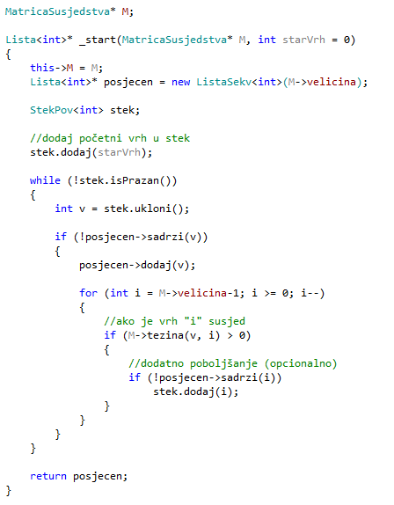
stek | Trenutno se izvršava | lista posjecen |  | MatricaSusjedstva M
 |  | 0 | 0 |  | 0 | 1 | 2 | 3 | 4 | 5 | 6 | 7 | 8
 |  |  | 1 | 0 |  | 1 |  | 1 |  |  |  |  | 1
 |  |  | 7 | 1 | 1 |  |  |  |  |  |  | 1
 |  |  | 2 | 2 |  |  |  | 1 |  | 1 |  | 1
 |  |  | 3 | 3 | 1 |  | 1 |  | 1
 |  |  | 4 | 4 |  |  |  | 1 |  |  |  |  | 1
 |  |  | 8 | 5 |  |  | 1 |  |  |  | 1
 |  |  | 5 | 6 |  |  |  |  |  | 1
 |  |  | 6 | 7 |  | 1 | 1
 |  |  |  | 8 | 1 |  |  |  | 1

dodaj
ukloni

BFS iterat (graf)
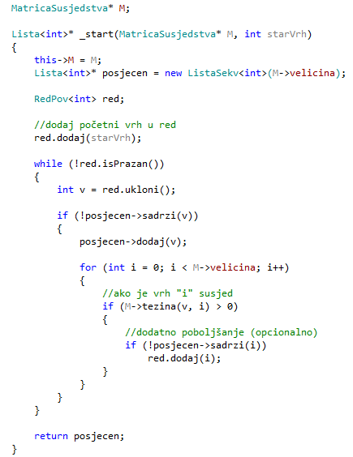
 | Trenutno se izvršava | lista posjecen |  | MatricaSusjedstva M
 |  |  | 0 |  | 0 | 1 | 2 | 3 | 4 | 5 | 6 | 7 | 8
 |  |  | 1 | 0 |  | 1 |  | 1 |  |  |  |  | 1
 |  |  | 3 | 1 | 1 |  |  |  |  |  |  | 1
 |  |  | 8 | 2 |  |  |  | 1 |  | 1 |  | 1
 |  |  | 7 | 3 | 1 |  | 1 |  | 1
 |  |  | 2 | 4 |  |  |  | 1 |  |  |  |  | 1
 |  |  | 4 | 5 |  |  | 1 |  |  |  | 1
 |  |  | 5 | 6 |  |  |  |  |  | 1
 |  |  | 6 | 7 |  | 1 | 1
 |  |  |  | 8 | 1 |  |  |  | 1

dodaj
ukloni
Sadržaj reda

